Figur 7.5
Kapitel 7. Investeringsrisiko.

Figur 7.5. Beslutningssituation med 4 udfaldsmuligheder over 2 år.

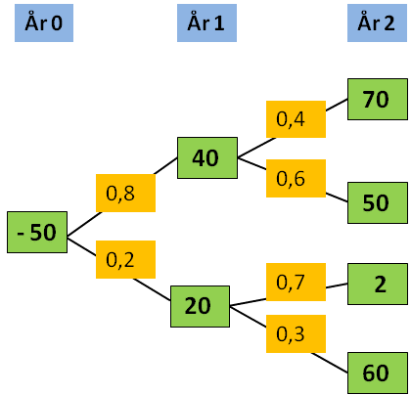
 | 10% | Diskonteringsrente

Gren nr. 1
Gren 1
 | År | 0 | 1 | 2 | PV | 44
 | Betalinger | -50 | 40 | 70 | Grenens
 | Prob. | 100% | 80% | 40% | sandsynlighed | 32%
Gren 2
 |  |  |  |  | Forventet PV | 14
Gren nr. 2

Gren 3
 | År | 0 | 1 | 2 | PV | 28
 | Betalinger | -50 | 40 | 50 | Grenens
 | Prob. | 100% | 80% | 60% | sandsynlighed | 48%
 |  |  |  |  | Forventet PV | 13
Gren 4
Gren nr. 3

 | År | 0 | 1 | 2 | PV | -30
 | Betalinger | -50 | 20 | 2 | Grenens
 | Prob. | 100% | 20% | 70% | sandsynlighed | 14%
 |  |  |  |  | Forventet PV | -4
Gren nr. 4

 | År | 0 | 1 | 2 | PV | 18
 | Betalinger | -50 | 20 | 60 | Grenens
 | Prob. | 100% | 20% | 30% | sandsynlighed | 6%
 |  |  |  |  | Forventet PV | 1

 |  |  |  |  | Forventet
 |  |  |  |  | i alt | 24

 | Bemærk:
 | * Man tænker i alternative udfald (og analyserer ikke bare ud fra et enkelt sæt tal)
 | * Man tænker i konsekvenser af alternative udfald
 | * Man tænker i sandsynligheder for, at disse udfald kan blive en realitet

Forsknings projekt
Analyse af et forskningsprojekt med afstigningsmuligheder undervejs
Ekstra eksempel. Inspirationskilde: Medicinalindustriens udviklingsprojekter.

Data: | 10% | Diskonteringsrente

 | År | 1 | 2 | 3 | 4 | 5 | 6 | 7 | 8 | 9 | 10
 | Betalinger | -5 | -10 | -15 | -22 | 15 | 40 | 35 | 30 | 25 | 15

Prognose over forventet cash flow
1. Ophør efter 2 år

 | År | 1 | 2
 | Betalinger | -5 | -10

 | NPV | kr -15.00

2. Ophør efter 4 år
Fase 1
Fase 2
Udviklingsrisiko Salgsrisiko

 | År | 1 | 2 | 3 | 4
 | Betalinger | -5 | -10 | -15 | -22

 | NPV | kr -39.11

3. Ophør efter 10 år (lykkelig udgang)
Fase 2

 | År | 1 | 2 | 3 | 4 | 5 | 6 | 7 | 8 | 9 | 10
 | Betalinger | -5 | -10 | -15 | -22 | 15 | 40 | 35 | 30 | 25 | 15

 | NPV | kr 41.13

4. Sandsynligheder
 |  |  |  |  |  | NPV x Sandsynlighed
 |  | Succes | Fiasko | NPV | Sandsyn- | NPV
 |  |  |  |  | lighed | forventet
 | Fase 1 | 60% | 40% | -15 | 40% | -6
 | Fase 2 | 70% | 30% | -39 | 18% | -7
 | Fase 3 | 100% | 0% | 41 | 42% | 17
 | Sum |  |  |  | 100% | 4

 | Sandsynlighed for ophør efter fase 1: 40%
 | Sandsynlighed for ophør efter fase 2: 60% x 30% = 18%
 | Sandsynlighed for ophør efter fase 3: 60% x 70% x 100% = 42%

Den forventede værdi er 4, når der tages hensyn til risiko, og der er mulighed for at standse projektet undervejs.
Målt på sædvanlig vis på hele betalingsrækken er NPV = 41.

5. Øvelse

Beregn den forventede nutidsværdi, hvis der i fase 3 for årene 5-10 foreligger følgende tre indbetalingsskøn:

 | Et pessimistisk skøn med forventede indbetalinger, der er 20% mindre end anført. Sandsynlighed 20%.
 | Et neutralt skøn, der svarer til de anførte tal. Sandsynlighed 50%.
 | Et optimistisk skøn med forventede indbetalinger, der er 30% højere end anført. Sandsynlighed 30%.

